电子书点读问题解决流程
电子书点读问题解决流程
编号 | 检查项 | 操作步骤 | 图示
1 | 硬件检查 | 确认机器已经正确安装声卡（一般机器都为集成声卡），并确认声卡接口是否牢固，如右图所示【也可尝试使用Mediaplayer播放一个音频文件，如MP3，或者到白板中书写文字，并使用合成播放，如可以合成声音或可播放音频则声卡已安装】
2 | 声卡驱动检查 | 首先检查声卡驱动是否正确安装： 1.鼠标右键点击“我的电脑”，在右键菜单中选择“管理”，进入计算机管理窗口。 2.在计算机管理窗口中，点击设备管理器，如果未安装声卡驱动，音频设备列表上将会出现黄色的问号。 3.正确安装声卡驱动后，问号将会消失（可以使用驱动精灵安装匹配的声卡驱动）。 | 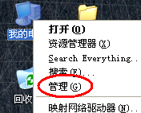 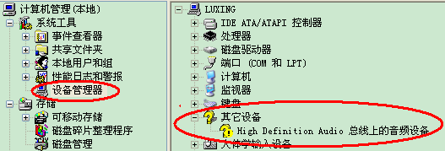
3 |  | 如果使用驱动精灵安装声卡驱动后，声音播放仍存在问题，就使用主板自带驱动光盘、或者到主板官方网站上下载声卡驱动进行安装。（例如华硕主板在购买时自带驱动光盘，也可以到华硕官网下载相关驱动）。
4 | XP系统上的MediaPlayer检查与安装 | MediaPlayer版本检查： 1.打开MediaPlayer，然后右键点击标题栏，弹出菜单中点击“帮助”，然后点击“关于MediaPlayer” 2.在弹出的MediaPlayer版本信息窗口中，查看版本信息，确认所安装的MediaPlayer版本为MediaPlayer11及以上版本。 | 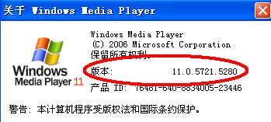
5 |  | MediaPlayer安装： 1.如果当前机器上的MediaPlayer版本低于11，就到班班通程序安装目录下的“iFlytek BBT20\setup”文件夹内找到“wmp11-windowsxp-x86-ZH-CN.exe”，然后安装。 2.如果安装过程中出现正版验证失败的情况，则需要首先删除“C:\Documents and Settings\All Users\Application Data\Windows Genuine Advantage\data\data.dat”文件，然后拔掉网线，再重新安装MediaPlayer程序。 3.如果删除data.dat文件仍不能通过验证，则双击附件中“key.vbs”，再重新安装MediaPlayer程序。
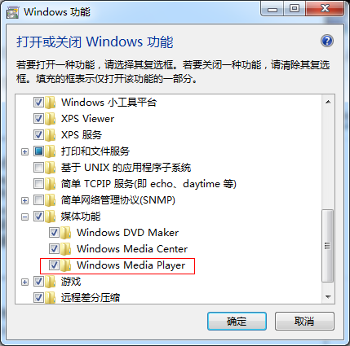
6 |  | MediaPlayer首次配置： 1.在安装MediaPlayer之后，打开MediaPlayer，首次打开时需要进行配置，都选择“默认”的配置即可，然后使用MediaPlayer播放任意的MP3音频，保证MediaPlayer可正常使用。
 | win7系统下MediaPlayer检查与安装 | 依次打开：控制面板--->程序--->打开或关闭windows功能--->媒体功能--->勾选/取消勾选Windows Media Player（如果勾选上了，取消确定，再重新打开勾选）
7 | 班班通程序音频抽取检查 | 成功安装MediaPlayer11及以上版本，并能够播放MP3文件后： 1.打开班班通软件，进入电子书界面，点击任意几个热区，然后最小化班班通程序（不要关闭） 2.在安装目录下的“iFlytek BBT20\temp”文件夹内找到任意一个MP3文件，使用MediaPlayer播放，观察能否正常播放这里面的MP3文件。 3.如果此文件夹下的MP3文件不能正常播放，请重新安装班班通软件。
8 | 系统版权及兼容性问题 | 在上述七步操作后，仍然无法使用班班通，可能是系统为盗版系统、系统补丁包未安装完全、操作系统与硬件综合环境兼容性等问题引起的，此时建议用户重新安装正版操作系统或者非Ghost版本的操作系统。
 | 应天白板笔不能使用 | 控制面板--所有控制页面项---用户账户---用户账户控制设置拉到最低

